Лист1
Identifier | Summary |  | Description |  | Steps to reproduse
1 | Пользователь на сайте https://rozetka.com.ua/ua в окне корзина не удаляется содержимое корзины |  | Пользователь на сайте https://rozetka.com.ua/ua в окне корзина при нажатии на три точки, которыенаходится справа от товара всплывает подменю с кнопкой удалить. После нажатия на кнопку удалить не удаляется содержимое корзины |  | нажать на три точки | появляется подменю с кнопкой удалить
 |  |  |  |  | нажать на удалить | удаляется товар | не удаляется товар

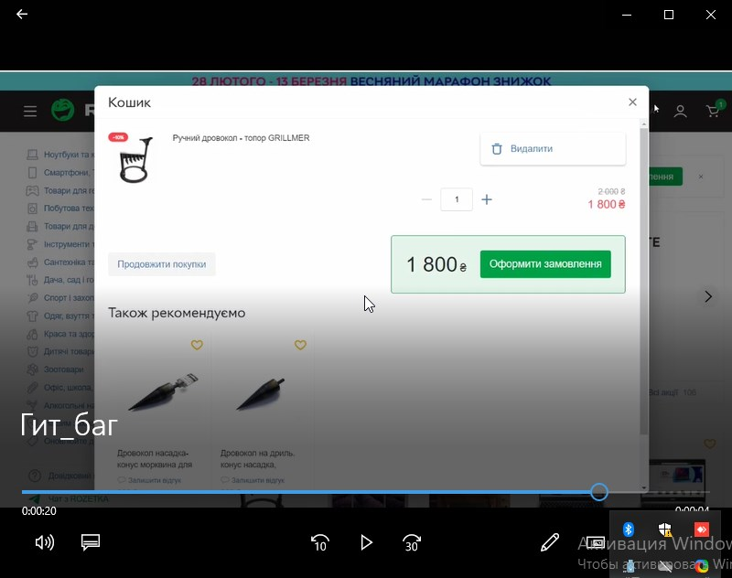
Reprodusibillity | Severity | Priority | Symptom | Workaround | Comments |  |  | Attachments
 | medium | asap |  | есть

